Engagement
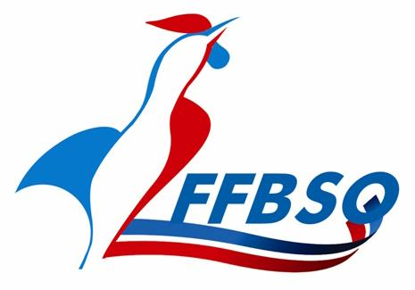
Fédération Française de Bowling et de Sport de Quilles
Ligue Régionale Nouvelle-Aquitaine
Siège social : 7 rue André Malraux – 87350 PANAZOL
06 08 54 94 75 – lr.nouvelleaquitaine@ffbsq.org
CSR Bowling
: 17 bis, avenue des Boucholeurs 17340 Châtelaillon-Plage
Messagerie : bowcsr.naq@ffbsq.org
CSR Bowling LR NA

Bulletin d'engagement "Equipe"

Club : |  | Date :

Compétition : |  | Centre :

NOM EQUIPE | NOM | Prénon | Licence | Catégorie (*)

IMPORTANT :
Ce bulletin doit être envoyé IMPERATIVEMENT au responsable de la compétition
Le réglement du montant des inscriptions et du lignage (qualifications et finales éventuelles) se fera exclusivement sur facture et paiement par virement
NOTA: certaines compétitions ont des règles particulières concernant le versement des inscriptions et lignages (championnat des clubs régionaux et championnat des clubs Promotion).

